제안 서식
제 안 서
기본 정보
 | 제 안 자 | 윤귀환
 | 소속부서 | 시설관리처 시설운영부
 | 직 급 | 기술6급
 | 제 안 명 | 친환경 수질관리 설비 도입을 통한 근로자·이용객 안전사고 예방 강화
 | 제안구분 | 지정제안
 | 분 야 | 안전
 | 실행부서 | 시설관리처 시설운영부
제안 내용
배 경 |  | ○ 현재 시민회관 수영장 수질관리를 위해 사용 중인 액상 살균제(차아염소산나트륨)는 고농도 약품으로, 운반·저장·주입 및 설비 점검 과정에서 근로자가 약품에 노출될 가능성이 있어 피부·안구·호흡기 자극 등 안전사고 위험이 상존함 ○ 약품 누출·비산 등의 사고 발생 시 근로자뿐만 아니라 주변 이용객에게도 피해가 발생할 수 있어 기존의 고농도 약품 취급 방식에 대한 개선이 필요함 ○ 최근 신규 수영장 및 체육시설을 중심으로 정제소금을 원료로 현장에서 필요한 살균제를 생산·공급하는 전해살균제 발생 시스템 도입이 확대되고 있어, 기존 고농도 액상 약품 취급 방식의 개선 필요성이 있음 ○ 이에 정제소금을 원료로 현장에서 저농도 살균제를 생산하는 전해살균제 발생 시스템을 도입하여 약품 취급에 따른 위험요인을 사전에 줄이고 안전한 수질관리 환경을 구축하고자 함
추진내용 |  | ○ 식용 정제소금을 전기분해하여 수영장 수질관리에 필요한 살균제를 현장에서 직접 생산·공급하는 전해살균제 발생 시스템 도입 ○ 기존 고농도 차아염소산나트륨의 구매·운반·저장·주입 방식을 정제염 투입 → 살균제 자체 생산 → 자동 주입 방식으로 개선 ○ 살균제 생산 및 주입설비를 자동화하여 근로자의 직접적인 약품 취급을 최소화하고, 수질 및 이용객 현황에 따른 적정량 투입으로 수질관리 효율성 향상 ※ 혁신장터 등록 전해살균제 발생장치 및 시공 소요 총예산: 96,000천원
기대효과 |  | ○ 근로자 안전 강화: 고농도 약품의 운반·저장·주입 등 직접 취급을 최소화하여 화학물질 노출 및 약품 누출에 따른 안전사고 위험 감소 ○ 이용객 안전성 향상: 저농도 살균제를 안정적으로 생산·공급하여 수질관리의 신뢰성을 높이고 피부·호흡기 자극에 대한 우려 감소 ○ 유지관리 효율성 향상: 약품 취급 및 주입 공정을 자동화하여 작업 부담을 줄이고 설비 운영의 효율성 제고 ○ 예산 절감 및 친환경 경영: 차아염소산나트륨을 정제염으로 대체하여 장기적으로 약품 구매·운반 및 유지관리 비용 절감이 가능하며, 친환경·예방 중심의 안전관리 체계 구축
첨부 자료(사진, 현황자료 등)
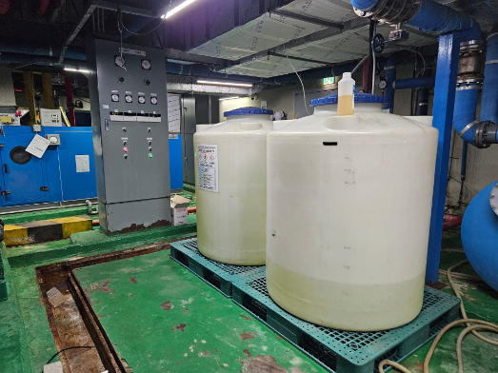 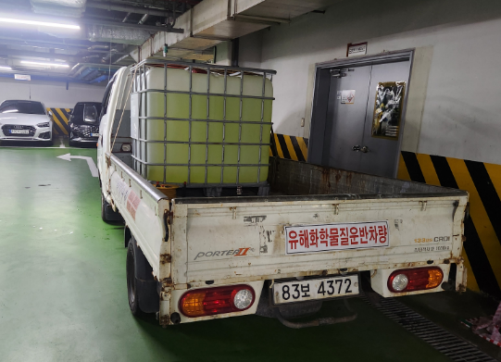 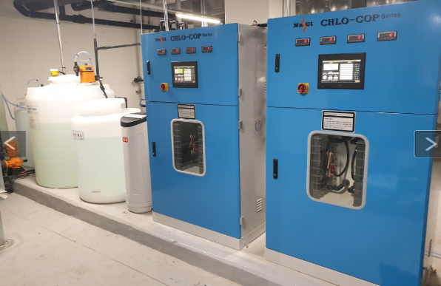
기존 방식 신규 제안 시스템

